5 nguyên ly solid


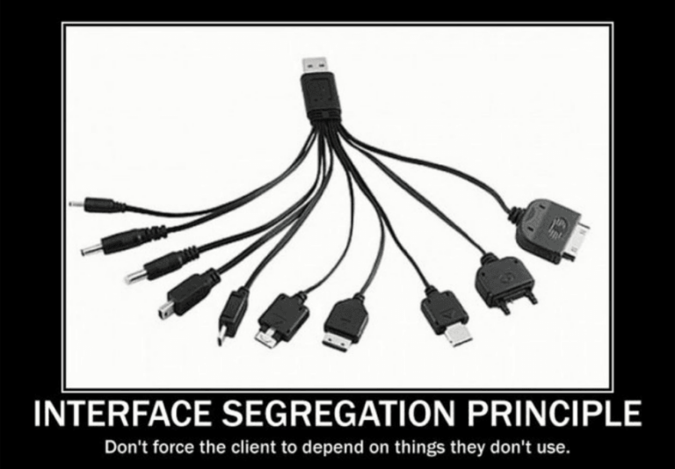

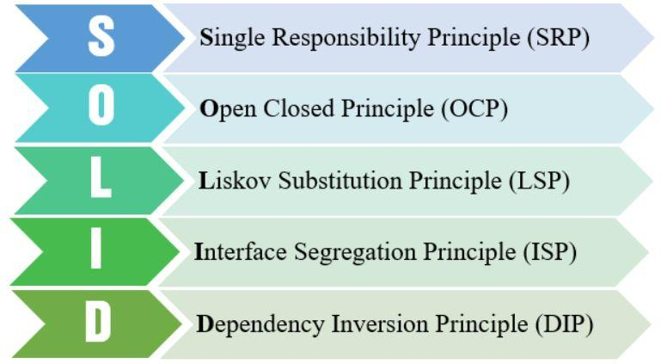
 | Single responsibility priciple | Open/Closed principle | Liskov substitution principle | Interface segregation principle | Dependency inversion principle
Khái niệm | Mỗi lớp chỉ nên chịu trách nhiệm về một nhiệm vụ cụ thể nào đó mà thôi. | Có thể thoải mái mở rộng 1 class, nhưng không được sửa đổi bên trong class đó | Trong một chương trình, các object của class con có thể thay thế class cha mà không làm thay đổi tính đúng đắn của chương trình | Thay vì dùng 1 interface lớn, ta nên tách thành nhiều interface nhỏ, với nhiều mục đích cụ thể | 1. Các module cấp cao không nên phụ thuộc vào các modules cấp thấp. Cả 2 nên phụ thuộc vào abstraction. 2. Interface (abstraction) không nên phụ thuộc vào chi tiết, mà ngược lại. ( Các class giao tiếp với nhau thông qua interface, không phải thông qua implementation.)
Mục đích | Mục đích của SRP là giúp cho các class trở nên đơn giản và dễ bảo trì bằng cách chỉ đảm nhận một trách nhiệm duy nhất trong ứng dụng. | Mục đích của OCP là đảm bảo tính mở rộng và dễ bảo trì cho ứng dụng bằng cách thiết kế các class và module sao cho chúng có thể mở rộng nhưng không cần phải sửa đổi code đã có. | Đảm bảo tính nhất quán của hệ thống và đảm bảo tính linh hoạt của mã nguồn, cho phép các đối tượng con được thêm vào hoặc thay thế trong hệ thống mà không làm thay đổi chức năng hoặc hành vi của hệ thống. | Giảm sự phụ thuộc (dependency) của một class vào những interface mà nó không cần sử dụng | Tạo ra một kiến trúc linh hoạt cho các ứng dụng, giúp giảm sự phụ thuộc giữa các phần của hệ thống và tăng tính tái sử dụng.

demo
